Order
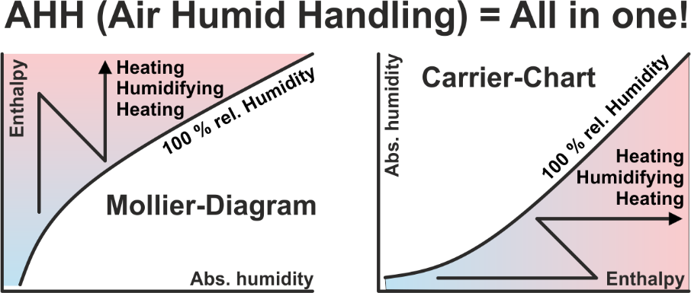
Die Software AHH enthält 17 Applikationen, unter anderem auch die Applikation GHH. Mit der Software AHH kann man im Mollier-HX-Diagramm alle Prozesse mit feuchter Luft berechnen und darstellen. Mit der Software GHH kann man im Mollier-TX-Diagramm den Kühlprozess für beliebige Gase und Dämpfe berechnen und darstellen. Diese Software richtet sich an Verfahrensingenieure, welche umweltschädliche Dämpfe kondensieren und zurückgewinnen möchten. Es gibt kostenlose Software, bei der man häufig feststellen muss, dass wenn etwas nichts kostet, dies auch nicht viel Wert ist. Es gibt Software, die nur die Hälfte kostet, wo man sagen muss, dass diese Software vielleicht nur die Hälfte der Möglichkeiten bietet. Es gibt unsere Software, die von mehr als 8'000 Ingenieuren weltweit verwendet wird. Es kann zwischen Einzellizenzen und Netzwerklizenzen ausgewählt werden. Der Preis für Netzwerklizenzen hängt davon ab, wie viele Benutzer die Software gleichzeitig an einem Arbeitsplatz im gesamten Netzwerk verwenden möchten.

AHH in Hochsprache |  | Mollier- & Carrier-Diagramm, Luftprozesse, meteorologische Daten
DWT in Hochsprache |  | Umrechnung: Temperatur - Rel. Feuchte - Abs. Feuchte
MDI in Hochsprache |  | Meteorologische Daten Schnittstelle, Selektion der Betriebszeiten
TEM in Hochsprache |  | Berechnung aller mittleren logarithmischen Temperaturdifferenzen
GLY in Hochsprache |  | Sole-Eigenschaften und Leistungsvergleich für KV-Systeme
FRO in Hochsprache |  | Berechnung der Abtauzeit von lamellierten Wärmetauschern
RFT in Hochsprache |  | Berechnung der Rippenfusstemperatur in Luftkühlern
REF in Hochsprache |  | Unterkritisch: Kältekreis-Prozess optimieren
HPD in Hochsprache |  | Berechnung zweistufiger Wärmepumpen für diverse Kältemittel |  |  |  |  |  |  | Diese beiden Applikationen werden ab dem 1. Januar 2027 im Paket enthalten sein. Kunden, die früher bestellen, erhalten die beiden Applikationen auf Anfrage als kostenloses Upgrade.
HPC in Hochsprache |  | Berechnung zweistufiger Wärmepumpen für CO2, Hochdruckstufe überkritisch
KES in Hochsprache |  | Berechnung von Eisspeichern für die Kaltwasserproduktion 6/12°C
HDH in Hochsprache |  | Berechnung der Heizgradtage und Kühlgradtage
MRM in Hochsprache |  | Kühlbedarf im Hochsommer - Meteorologisches Risikomanagement
CLR in Hochsprache |  | Berechnung der Kühllast von Räumen
HLR in Hochsprache |  | Berechnung der Heizlast von Räumen
AHU in Hochsprache |  | Neutraler RLT-Geräte Konfigurator für Projekte
GHH in Hochsprache |  | Mollier-Diagramm für Gas-Dampf-Gemische zum Dampf kondensieren

1 | German |  |  |  |  |  |  | Hochsprachige Applikationen können während 30 Tagen getestet werden! | 1 | Diese beiden Applikationen werden ab dem 1. Januar 2027 im Paket enthalten sein. Kunden, die früher bestellen, erhalten die beiden Applikationen auf Anfrage als kostenloses Upgrade.
2 | English |  |  |  |  |  |  | Bei allen Preisen handelt es sich um einmalige Kosten! | 2 | These two applications will be included in the package, starting January 1, 2027. Customers who order earlier, will receive the two applications as a free upgrade upon request.
3 | Italian |  |  |  |  |  |  | Für Kunden im Ausland wird keine MWST fällig. | 3 | A partire dal 1° gennaio 2027, queste due applicazioni saranno incluse nel pacchetto. I clienti che effett. l'ordine prima di tale data, riceveranno le due applicazioni gratuitamente, su richiesta.
4 | French |  |  |  |  |  |  | Für Kunden in der Schweiz wird zusätzlich eine MWST von 8.1% fällig. | 4 | Ces deux applications seront incluses dans le pack à compter du 1er janvier 2027. Les clients qui commanderont avant cette date, recevront ces deux applications gratuitement sur demande.
1 | Sprache |  |  |  |  |  |  | Nach Eingang Ihrer Bestellung erhalten Sie unsere Rechnung mit Bankverbindung per E-Mail.
 |  |  |  |  |  |  |  | Für Excel-Software-Bestellungen benötigen wir Ihren Firmen-Logo als Bitmap per E-Mail.
1 | CHF | 0.943
2 | EUR | 1.000 |  |  | Ihre Auswahl:
3 | USD | 1.141 |  |  | Von der Seite: High-language applications | EUR | 0.00
2 | Währung |  |  |  | Von der Seite: Excel applications 1 | EUR | 0.00
 |  |  |  |  | Von der Seite: Excel applications 2 | EUR | 0.00

 |  |  |  |  | Total netto, Vorauszahlung: | EUR | 0.00


Zeller Consulting Suisse GmbH |  |  | Bestellung bitte per E-Mail an: | info@zcs.ch
HVAC solutions |  |  | Datum: | 26/07/2026
Dipl.-Ing. Marin Zeller FH, VDI |  |  | Firma:
Jurastrasse 35 |  |  | Branche:
CH-3063 Ittigen |  |  | Sachbearbeiter:
 |  |  | Strasse:
www.zcs.ch |  |  | Land / PLZ / Ort:
info@zcs.ch |  |  | Telefon:
+41 79 222 66 42 |  |  | Telefax:
 |  |  | E-Mail:
 |  |  | Home page:

 |  |  |  |  |  |  |  |  |  |  | 1 | Heissgas über den Kollektor oder über die Kapillaren? Bei der Abtauung mit Heissgas über den Kollektor kann der gleiche Kältemittelmassenstrom wie im Verdampferprozess genutzt werden, ohne dass die Kondensationstemperatur tc2 deutlich unter tc1 sinkt. Dies ist bei der Abtauung mit Heissgas über die Kapillaren nicht möglich, und der Kältemittelmassenstrom muss drastisch reduziert werden. Dasselbe gilt für Wärmetauscher im Changeover-Betrieb, indem der Kondensator wesentlich weniger leisten kann. Die Investitionskosten sind zwar höher, wenn man sich für Abtauart 1 (Heissgas über den Kollektor) entscheidet. Die Abtauzeit ist jedoch deutlich kürzer und die Verfügbarkeit des Verdampfers wesentlich höher.
 |  |  |  |  |  |  |  |  |  |  | 2 | Hot gas defrosting via the collector or via the capillaries? When defrosting with hot gas via the collector, the same refrigerant mass flow rate as in the evaporator process can be used without the condensation temperature tc2 dropping significantly below tc1. This is not possible with hot gas defrosting via the capillaries, and the refrigerant mass flow rate must be drastically reduced. The same applies to heat exchangers in changeover operation, where the condenser's capacity is considerably reduced. While the investment costs are higher when choosing defrosting method 1 (hot gas via the collector), the defrosting time is significantly shorter and the evaporator's availability is considerably higher.
 |  |  |  |  |  |  |  |  |  |  | 3 | Sbrinamento a gas caldo tramite collettore o tramite capillari? Nello sbrinamento a gas caldo tramite collettore, è possibile utilizzare la stessa portata massica di refrigerante del processo di evaporazione senza che la temperatura di condensazione tc2 scenda significativamente al di sotto di tc1. Ciò non è possibile con lo sbrinamento a gas caldo tramite capillari e la portata massica di refrigerante deve essere drasticamente ridotta. Lo stesso vale per gli scambiatori di calore in funzionamento a commutazione, dove la capacità del condensatore è notevolmente ridotta. Mentre i costi di investimento sono maggiori scegliendo il metodo di sbrinamento 1 (gas caldo tramite collettore), il tempo di sbrinamento è significativamente più breve e la disponibilità dell'evaporatore è notevolmente maggiore.
 |  |  |  |  |  |  |  |  |  |  | 4 | Dégivrage par gaz chaud via le capteur ou via les capillaires ? Lors d'un dégivrage par gaz chaud via le capteur, le même débit massique de réfrigérant que lors du dégivrage par évaporation peut être utilisé sans que la température de condensation tc2 ne chute significativement en dessous de tc1. Ceci est impossible avec un dégivrage par gaz chaud via les capillaires, et le débit massique de réfrigérant doit être drastiquement réduit. Il en va de même pour les échangeurs de chaleur en fonctionnement alterné, où la capacité du condenseur est considérablement réduite. Bien que les coûts d'investissement soient plus élevés avec la méthode de dégivrage 1 (gaz chaud via le capteur), le temps de dégivrage est nettement plus court et la disponibilité de l'évaporateur est considérablement accrue.

High-language applications
Hochsprachige Applikationen |  | Full | Update | Upgrade | Typ | EUR | Test | Auswahl | Preisbeispiele | Full | Typ

AHH | Enthält 14 Applikationen - Siehe Seite "Order" - Studenten-Version |  |  |  |  | 0.00 | FALSE | 1 or 2 | Vollversion für 1 Client, Einzellizenz | 1 | 1
 | Enthält 14 Applikationen - Siehe Seite "Order" - Lehrer-Version |  |  |  |  | 0.00 | FALSE | 1 or 2 | Vollversion für 2 Clients, Einzellizenz | 2 | 1
 | Enthält 14 Applikationen - Siehe Seite "Order" - Firmen-Version |  |  |  |  | 0.00 | FALSE | 1 or 2 | Vollversion für 1 Client //, Netzwerklizenz | 1 | 2
CCSX | CCSX Interne Schaltung für KV-WT zeichnen |  |  |  |  | 0.00 | FALSE | 1 or 2 | Vollversion für 4 Clients //, Netzwerklizenz | 4 | 2
SIC | SIC Interne Schaltung für Standard-WT zeichnen |  |  |  |  | 0.00 | FALSE | 1 or 2 | Vollversion für 6 Clients //, Netzwerklizenz | 6 | 2

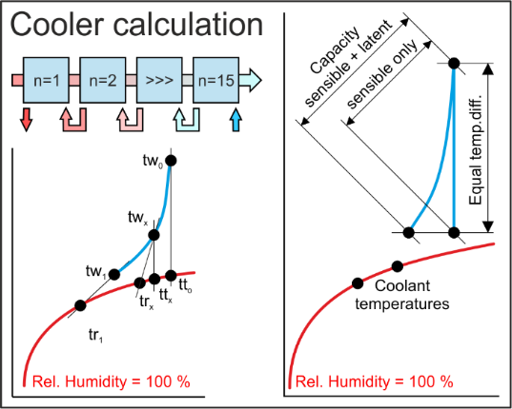
HES | Selektion diverser Lamellen-Luftkühler mit flüssigen Medien |  |  |  |  | 0.00 | FALSE | 1 or 2 | EXE Applikationen können als eigenständige Applikationen erworben werden.
EXE | Selektion diverser Lamellen-Lufterhitzer mit flüssigen Medien |  |  |  |  | 0.00 | FALSE | 1 or 2
 | Selektion diverser Lamellen-Kältemittel-DX-Verdampfer |  |  |  |  | 0.00 | FALSE | 1 or 2
 | Selektion diverser Lamellen-Kältemittel-Kondensator |  |  |  |  | 0.00 | FALSE | 1 or 2
 | Wärmerückgewinnung CCSB, Selektion mit diversen Geometrien |  |  |  |  | 0.00 | FALSE | 1 or 2
 | Wärmerückgewinnung CCSD, Selektion mit diversen Geometrien |  |  |  |  | 0.00 | FALSE | 1 or 2
 | Wärmerückgewinnung CCSF, Selektion mit diversen Geometrien |  |  |  |  | 0.00 | FALSE | 1 or 2
HES | Selektion diverser Lamellen-Luftkühler mit flüssigen Medien |  |  |  | 1 | 0.00 | TRUE | 1 or 2 | DLLs werden nur verkauft, sofern eine Vereinbarung unterschrieben wird. Diese verbietet den Weiterverkauf.
DLL | Selektion diverser Lamellen-Lufterhitzer mit flüssigen Medien |  |  |  | 1 | 0.00 | TRUE | 1 or 2
 | Selektion diverser Lamellen-Kältemittel-DX-Verdampfer |  |  |  | 1 | 0.00 | TRUE | 1 or 2
 | Selektion diverser Lamellen-Kältemittel-Kondensator |  |  |  | 1 | 0.00 | TRUE | 1 or 2
 | Wärmerückgewinnung CCSB, Selektion mit diversen Geometrien |  |  |  | 1 | 0.00 | TRUE | 1 or 2
 | Wärmerückgewinnung CCSD, Selektion mit diversen Geometrien |  |  |  | 1 | 0.00 | TRUE | 1 or 2
 | Wärmerückgewinnung CCSF, Selektion mit diversen Geometrien |  |  |  | 1 | 0.00 | TRUE | 1 or 2

Einführung in die Applikationen |  | Tage |  |  |  | EUR

TDB | Training in Bern - 6 Stunden pro Tag |  |  |  |  | 0.00

 |  | Total netto, Vorauszahlung: |  |  | EUR | 0.00

Sofern Sie Klimageräte produzieren, sollten Sie weiterlesen! Hochsprachige neutrale Applikationen (EXEs, DLLs, GUIDLLs) zur Berechnung der 3 wichtigsten Wärmetauscher (Erhitzer, Kühler, Kondensator, Verdampfer) sind bis Mitte 2024 erhältlich. Applikationen zur Berechnung der 4 wichtigsten Wärmerückgewinnungssysteme sind bis Ende 2025 erhältlich. Weil Vergleiche zu unterschiedlichsten Geometrien möglich sind, können Sie alle DLLs von Wärmetauscherproduzenten löschen.

Bei Klimageräten sind die maximalen Abmessungen BT und RH für die lamellierten Wärmetauscher inklusive der Rahmen bekannt. Man möchte aus einer Anzahl diverser Geometrien, also zum Beispiel von diversen Herstellern, den optimalen lamellierten Wärmetauscher bestimmen. Die Applikationen HES bieten diese Auswahl an, indem zuerst bis zu 40 diverse lamellierte Wärmetauscher mit einem Makro berechnet und die relevanten Auswahlkriterien angezeigt werden. Aus diesen kann der optimale lamellierte Wärmetauscher ausgewählt werden.

Für die untenstehenden Energierückgewinnungssysteme werden Berechnungen für Konditionen im Winter, im Sommer, nach DIN EN 308, für den Energiebedarf pro Jahr, für die Wirtschaftlichkeit und für die Amortisation erstellt, siehe rechts ein Beispiel für das System CCSF.

CCSB Winterbetrieb Sommerbetrieb |  |  |  |  |  | Zeller Consulting Suisse GmbH
 |  |  |  |  |  | HVAC solutions
 |  |  |  |  |  | Marin Zeller
 |  |  |  |  |  | Jurastrasse 35
 |  |  |  |  |  | CH-3063 Ittigen

CCSD Winterbetrieb Sommerbetrieb |  |  |  |  |  | www.zcs.ch
 |  |  |  |  |  | info@zcs.ch
 |  |  |  |  |  | +41 (0)79 222 66 42

CCSF Winterbetrieb Sommerbetrieb

Excel applications 1
Excel basierende Applikationen werden nur noch ungeschützt angeboten, da gecrackt wurde. Dafür können sie auf mehreren Computern installiert werden. |  | Full | Update | Upgrade | Typ | EUR | Test | Auswahl | Preisbeispiele |  | Full | Typ

AHH | AHH-Excel-Version (Mollier-TX-Diagramm) |  |  |  | 2 | 0.00 | FALSE | 2 | Vollversion für 1 ungeschützte Anwendung |  | 1 | 2
DEH | Wirtschaftlichkeit von RLT-Geräten mit Wärmerückgewinnung |  |  |  | 2 | 0.00 | FALSE | 2 | --- |  | --- | ---
EAC | Wirtschaftlichkeitsvergleich von Kreislaufverbundsystemen |  |  |  | 2 | 0.00 | FALSE | 2 | --- |  | --- | ---
HEH | Lamellen-Lufterhitzer mit flüssigen Medien |  |  |  | 2 | 0.00 | FALSE | 2
 | Lamellen-Luftkühler mit flüssigen Medien |  |  |  | 2 | 0.00 | FALSE | 2 | Hinweis
 | Lamellen-Kältemittel-Kondensator |  |  |  | 2 | 0.00 | FALSE | 2
 | Lamellen-Kältemittel-DX-Verdampfer |  |  |  | 2 | 0.00 | FALSE | 2 | Update und Upgrade werden oft miteinander verwechselt. Bei einem Update werden Fehler behoben. Innerhalb der Supportperiode ist das kostenlos. Nach Ablauf der Supportperiode ist das kostenpflichtig gemäss aktueller downloadbarer Preisliste. Ein Upgrade bringt jedoch erforderliche Anpassungen an neue Betriebssysteme oder Erweiterungen durch die der Funktionsumfang der Applikation steigt, was immer kostenpflichtig ist.
 | Lamellen-Kältemittel-RC-Verdampfer |  |  |  | 2 | 0.00 | FALSE | 2
 | Lamellen-CO2-Kühler in der überkritischen Region |  |  |  | 2 | 0.00 | FALSE | 2
 | Lamellen-Kältemittel-Heissgaskühler |  |  |  | 2 | 0.00 | FALSE | 2
 | Lamellen-Dampfkondensator |  |  |  | 2 | 0.00 | FALSE | 2
 | Glattrohr-Dampfkondensator |  |  |  | 2 | 0.00 | FALSE | 2
 | Lamellen-Luftkühler mit flüssigen Medien - Elektrischer Defroster |  |  |  | 2 | 0.00 | FALSE | 2
 | Lamellen-Kältemittel-DX-Verdampfer - Elektrischer Defroster |  |  |  | 2 | 0.00 | FALSE | 2 | Häufig angewandte Energierückgewinnungssysteme
 | Lamellen-Kältemittel-RC-Verdampfer - Elektrischer Defroster |  |  |  | 2 | 0.00 | FALSE | 2
 | Lamellen-Luftkühler mit fl. Medien - Defroster mit fl. Medien |  |  |  | 2 | 0.00 | FALSE | 2
 | Lamellen-Kältemittel-DX-Verdampfer - Defroster mit fl. Medien |  |  |  | 2 | 0.00 | FALSE | 2 |  | Winterbetrieb | Sommerbetrieb
 | Lamellen-Kältemittel-RC-Verdampfer - Defroster mit fl. Medien |  |  |  | 2 | 0.00 | FALSE | 2
 | Lamellen-Changeover mit flüssigen Medien |  |  |  | 2 | 0.00 | FALSE | 2 | CCSB Split
 | Lamellen-Changeover mit Kältemitteln |  |  |  | 2 | 0.00 | FALSE | 2
 | Lamellen-Changeover CO2 superkritisch |  |  |  | 2 | 0.00 | FALSE | 2
 | Lamellen-Luftkühler mit flüssigen Medien im Gleichstrom |  |  |  | 2 | 0.00 | FALSE | 2
 | Kissenplatten-WT für Rückgewinnung schädlicher Dämpfe |  |  |  | 2 | 0.00 | FALSE | 2
 | Kissenplatten-WT für Eisspeicher |  |  |  | 2 | 0.00 | FALSE | 2
 | Kissenplatten-WT, Fallfilmkühler für Eiswasser |  |  |  | 2 | 0.00 | FALSE | 2 | CCSD Split
REF | Unterkritisch: Kältekreis-Prozess optimieren |  |  |  | 2 | 0.00 | FALSE | 2
CAP | Unterkritisch: Heissgasabtauung über Kollektor oder Kapillaren |  |  |  | 2 | 0.00 | FALSE | 2
COR | Unterkritisch: Changeover Kondensation über Kollektor oder Kapillaren |  |  |  | 2 | 0.00 | FALSE | 2
CO2 | Überkritisch: Kapillar-Druckverlust im Einspritzverdampfer |  |  |  | 2 | 0.00 | FALSE | 2
HEH-G | Lamellen-Gaserhitzer mit flüssigen Medien |  |  |  | 2 | 0.00 | FALSE | 2
 | Lamellen-Gaskühler mit flüssigen Medien- Elektrischer Defroster |  |  |  | 2 | 0.00 | FALSE | 2
 | Lamellen-Gaskühler als Einspritzverdampfer - Elektrischer Defroster |  |  |  | 2 | 0.00 | FALSE | 2
 | Lamellen-Gaskühler als Umlaufverdampfer - Elektrischer Defroster |  |  |  | 2 | 0.00 | FALSE | 2
 | CCSU, Rückgewinnung schädlicher Dämpfe mit Lamellen-WT |  |  |  | 2 | 0.00 | FALSE | 2 | CCSF Split
CCS | CCSB Split Lamellen-WT - Funktion siehe rechts |  |  |  | 2 | 0.00 | FALSE | 2
 | CCSD Split Lamellen-WT - Funktion siehe rechts |  |  |  | 2 | 0.00 | FALSE | 2
 | CCSF Split Lamellen-WT - Funktion siehe rechts |  |  |  | 2 | 0.00 | FALSE | 2
 | CCSG Split Lamellen-WT - Funktion siehe rechts |  |  |  | 2 | 0.00 | FALSE | 2
 | CCSH Split Lamellen-WT - Funktion siehe rechts |  |  |  | 2 | 0.00 | FALSE | 2
 | CCSJ Split Lamellen-WT - Funktion siehe rechts |  |  |  | 2 | 0.00 | FALSE | 2
 | CCSU Split Lamellen-WT - Funktion siehe rechts |  |  |  | 2 | 0.00 | FALSE | 2
 | CCSK Split Lamellen-WT - Funktion siehe rechts |  |  |  | 2 | 0.00 | FALSE | 2
 | CCSM Split Lamellen-WT - Funktion siehe rechts |  |  |  | 2 | 0.00 | FALSE | 2 | CCSG Split
 | CCSE Split Lamellen-WT - Funktion siehe rechts |  |  |  | 2 | 0.00 | FALSE | 2
 | CCSN Split Lamellen-WT - Funktion siehe rechts |  |  |  | 2 | 0.00 | FALSE | 2

Einführung in die Applikationen |  | Tage |  |  |  | EUR

TDB | Training in Bern - 6 Stunden pro Tag |  |  |  |  | 0.00

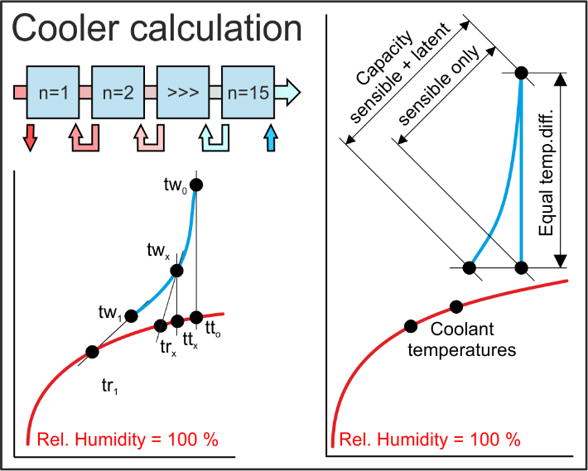
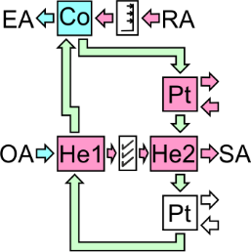
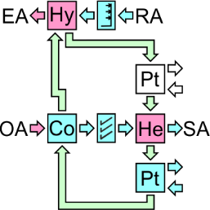
 |  | Total netto, Vorauszahlung: |  |  | EUR | 0.00
 |  |  |  |  |  |  |  |  | CCSH Split

 |  |  |  |  |  | Zeller Consulting Suisse GmbH
 |  |  |  |  |  | HVAC solutions
 |  |  |  |  |  | Marin Zeller |  |  | CCSJ Split
 |  |  |  |  |  | Jurastrasse 35
 |  |  |  |  |  | CH-3063 Ittigen

 |  |  |  |  |  | www.zcs.ch
 |  |  |  |  |  | info@zcs.ch
 |  |  |  |  |  | +41 (0)79 222 66 42 |  |  | CCSU Split

AHH-Excel-Version (Mollier-TX-Diagramm)

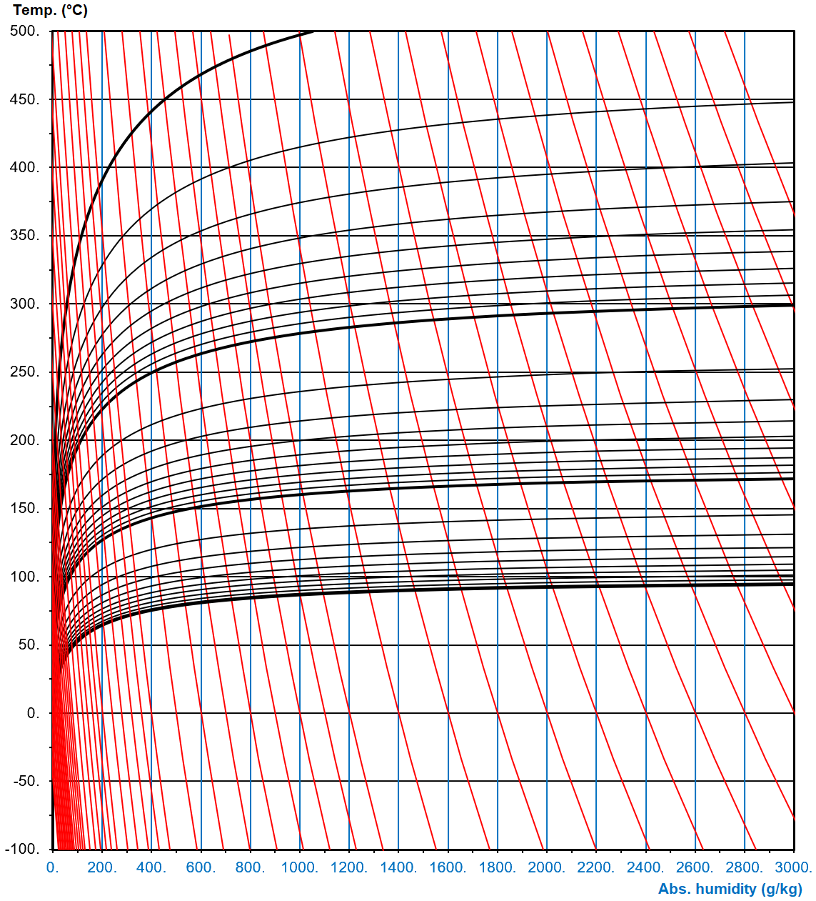
 |  |  |  |  |  |  |  |  | Wenig angewendete Energierückgewinnungssysteme

 |  |  |  |  |  |  |  |  |  | Winterbetrieb | Sommerbetrieb

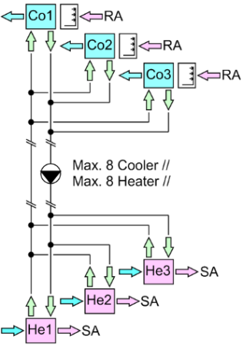
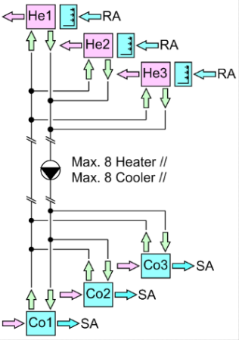
 |  |  |  |  |  |  |  |  | CCSK Split

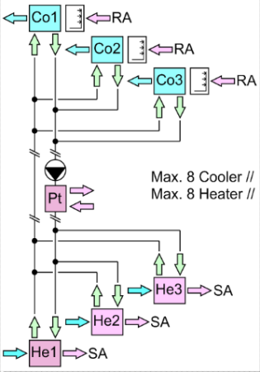
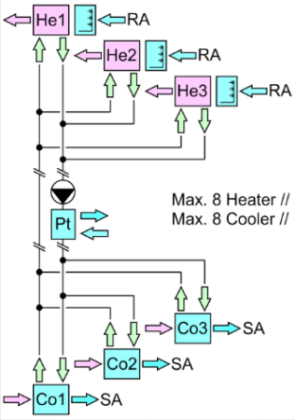
 |  |  |  |  |  |  |  |  | CCSM Split

 |  |  |  |  |  |  |  |  | Selten angewendete Energierückgewinnungssysteme

 |  |  |  |  |  |  |  |  |  | Winterbetrieb | Sommerbetrieb

 |  |  |  |  |  |  |  |  | CCSE Split

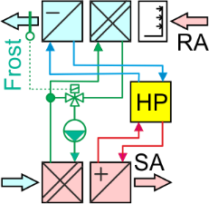
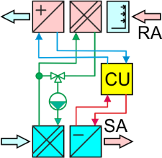
 |  |  |  |  |  |  |  |  | CCSN Split

